Planilha1
 | PEDIDO DE ORÇAMENTO
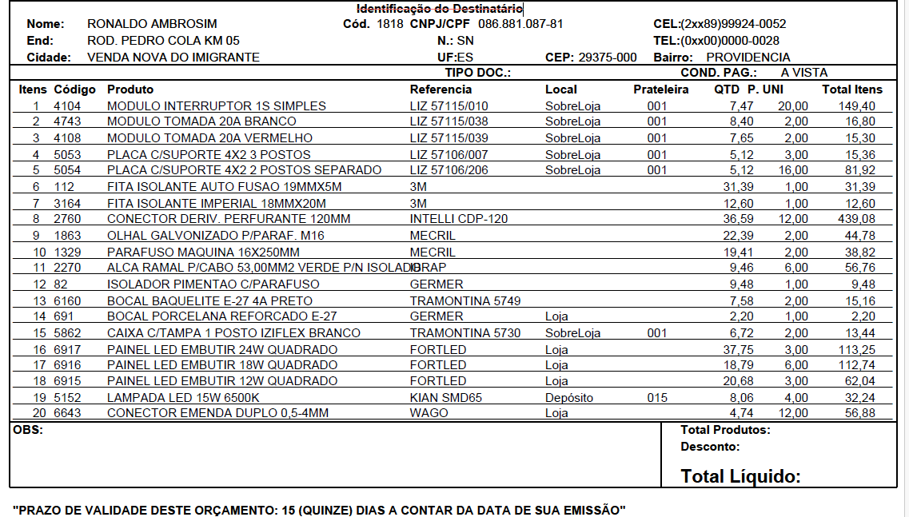
Nome: |  |  | CPF/CNPJ: |  | Celular:
End: |  |  | Nr: | Bairro:
Cidade: |  |  | UF: | CEP:

Itens | Código | Nome |  | Qte | Pr.Unitário | Valor

Obs: O PRAZO DE VALIDADE DESTE ORÇAMENTO É DE 15 (QUINZE) DIAS A CONTAR DA DATA DO SEU ENVIO. |  |  |  |  | Valor Total
 |  |  |  |  | R$ zzz.zzy,yy

